Service Catalog.Common
Bước 1: bắt đầu từ Blank Project
 | hướng làm
 | CORE -> INFRA -> APPLICATION
Bước 2: Khởi tạo folder services, trong services khởi tạo folder Catalog
 | File cấu hình
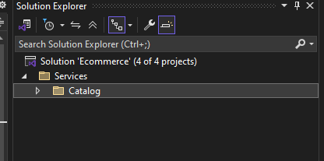
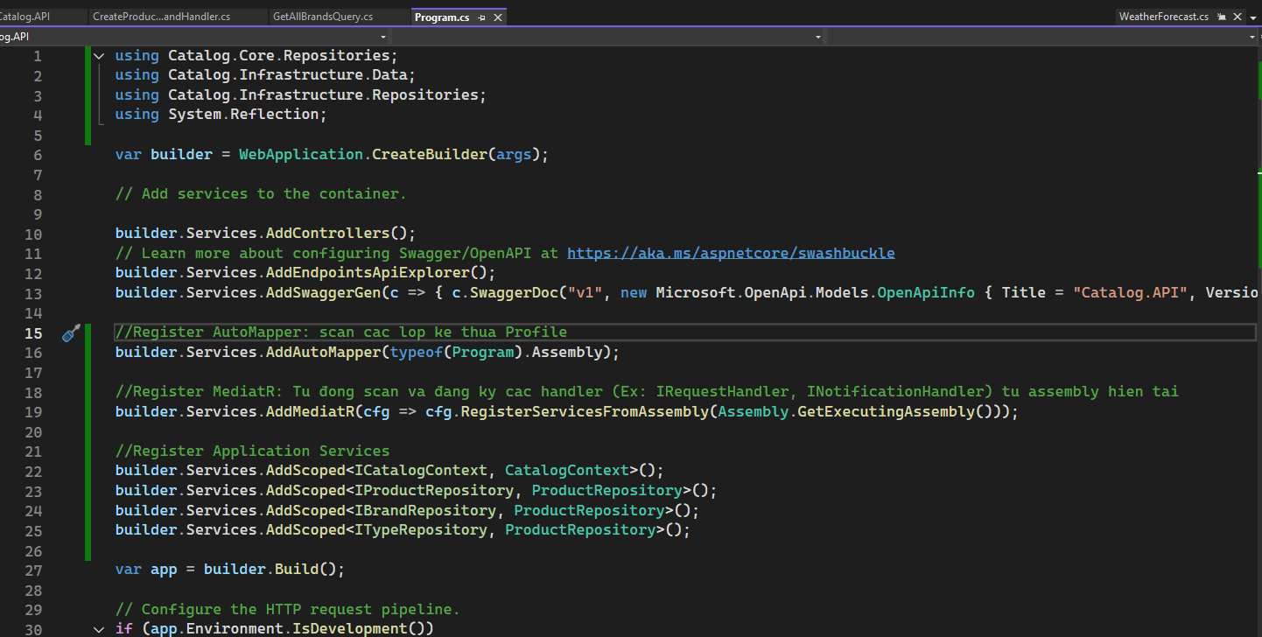

Bước 3: Khởi tạo các project

Catalog.API: dưới dạng project Web API
Catalog.Core, Catalog.Application, Catalog.Infrastructure: dưới dạng class library

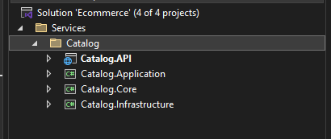

Bước 4: Add reference các project

Application refer Core
Infrastructure refer Application
API refer Application và Infrastructure

Vì Service catalog làm việc với MongoDB nên tải 2 thư viện này trong Core

Trong Infrastructure CatalogContext tương đương với DbContext trong EF core

Service Catalog.Api
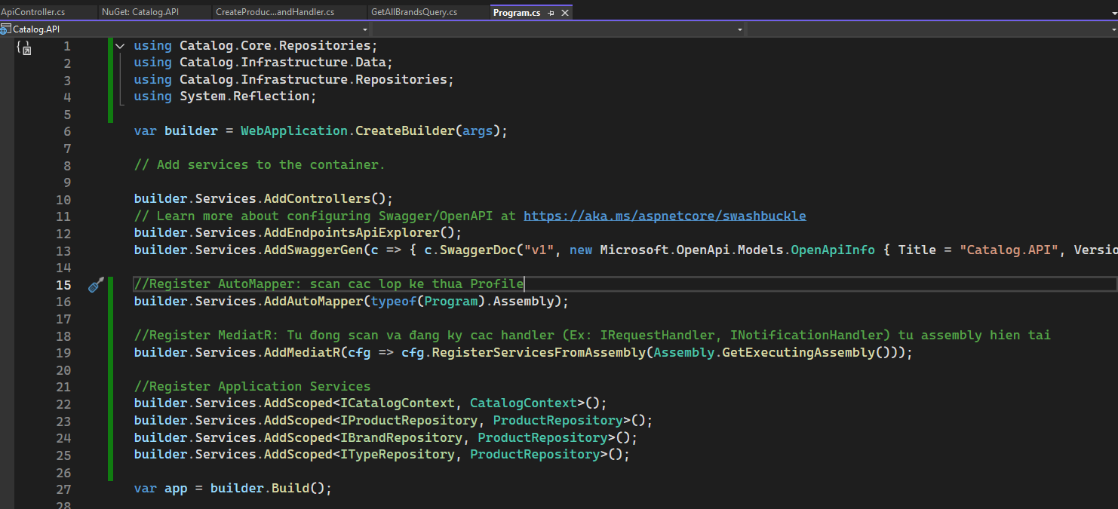
package cho việc versioning

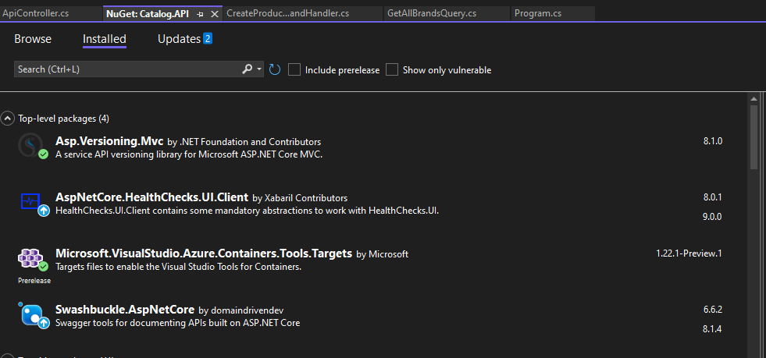

Giải thích về API vesioning

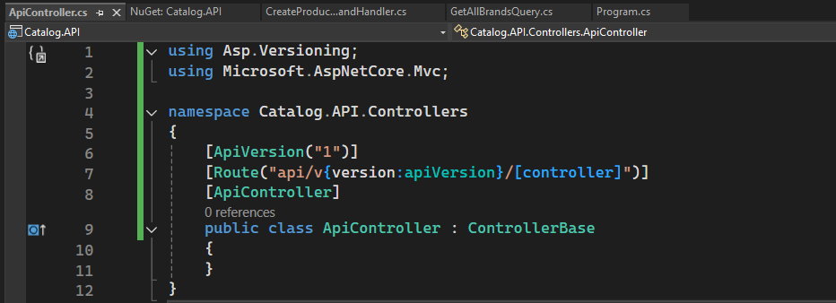
 | [ApiVersion("1")]

 | Dùng để đánh dấu phiên bản của controller này là version 1 (v1).

 | Thuộc về package: Asp.Versioning.Mvc (tên cũ là Microsoft.AspNetCore.Mvc.Versioning).

Cấu hình Programs

Service Catalog.Application
Tầng Application sử dụng Mediator pattern va automapper

 |  | Kế thừa IRequest<Tresponse> |  | Kế thừa IRequestHandler<in TRequest, TResponse>

 |  |  |  |  | Đây là nơi bạn định nghĩa ai sẽ xử lý yêu cầu nào.
 |  |  | Thuộc thư viện MediatR.
 |  |  |  |  | TRequest: loại request (ví dụ GetAllBrandsQuery)
 |  |  | Định nghĩa một "yêu cầu" gửi vào hệ thống Mediator.
 |  |  |  |  | TResponse: kiểu dữ liệu trả về sau khi xử lý.
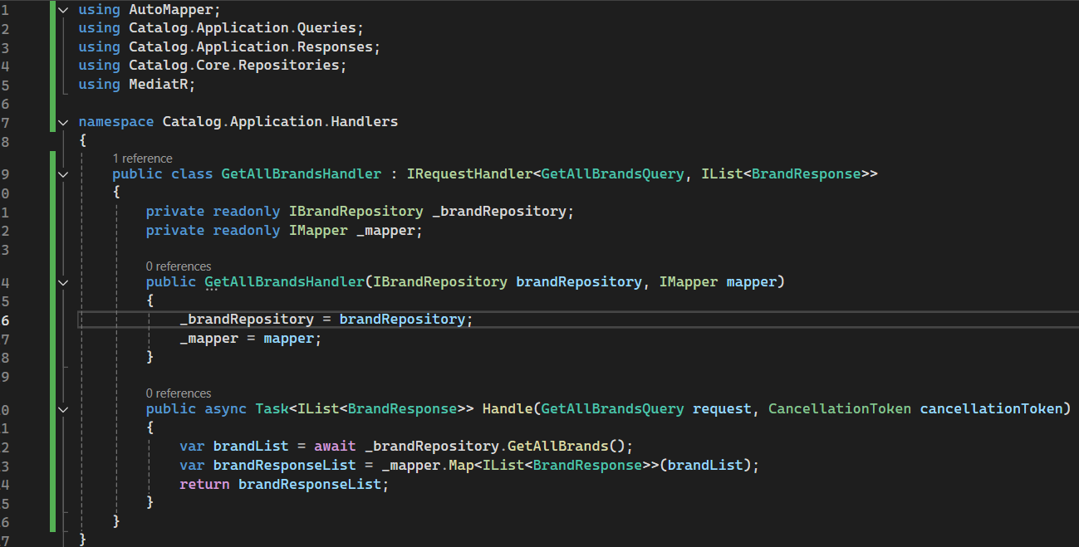
 |  |  | TResponse là kiểu dữ liệu mà bạn muốn nhận lại sau khi xử lý yêu cầu.
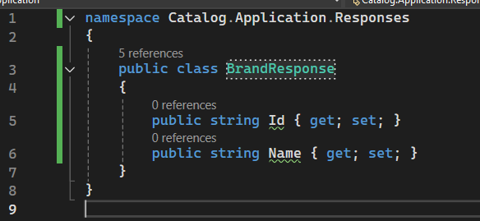

Luồng hoạt động

 | Client
 | ↓ (HTTP request)
 | Controller
 | ↓
 | IMediator.Send(new GetAllBrandsQuery()) --- MediatR sẽ tìm handler phù hợp với GetAllBrandsQuery → chính là GetAllBrandsHandler.
 | ↓
 | GetAllBrandsHandler.Handle(...)
 | ↓
 | BrandRepository.GetAllBrands()
 | ↓
 | AutoMapper.Map(...) => BrandResponse[]
 | ↓
 | Controller
 | ↓
 | JSON response

Note khi chạy docker và debug
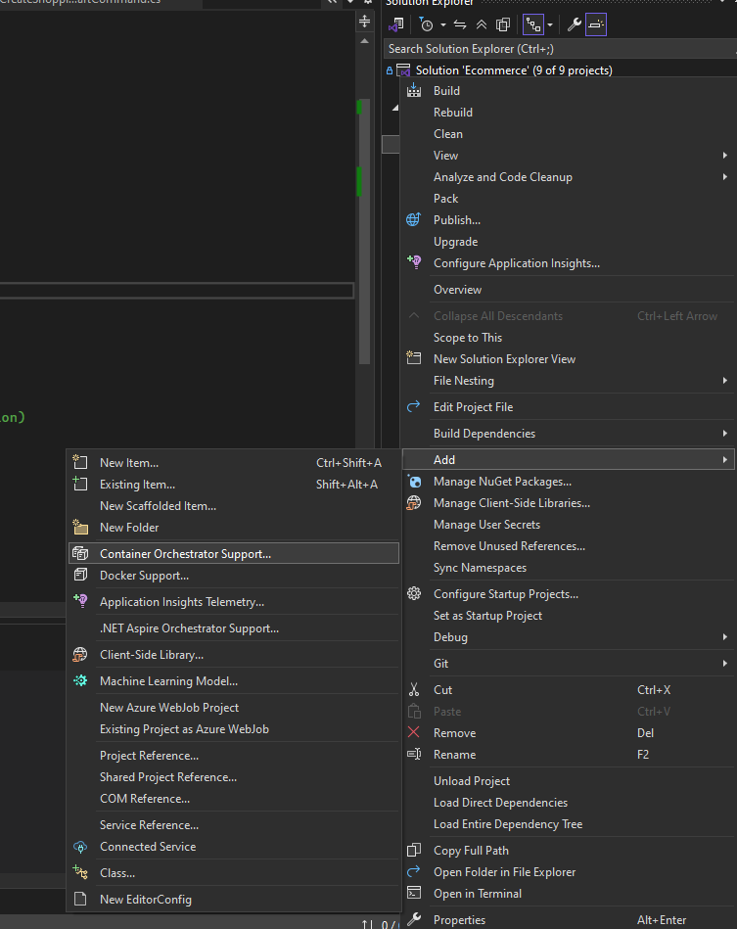
Vì thiết lập port docker và debug cùng là 8000 nên ví dụ khi chạy debug phải tắt container docker đi

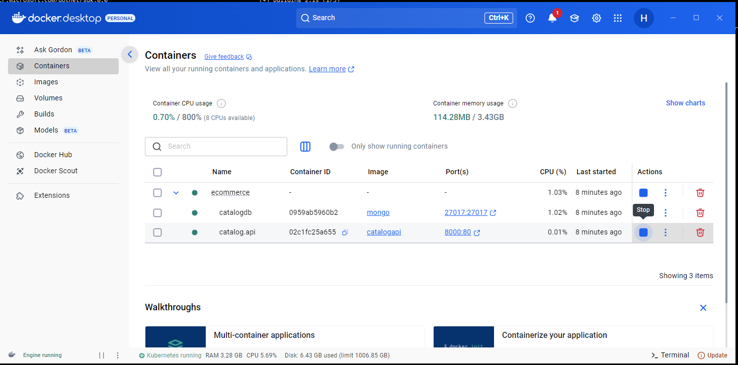

Nếu port SQL Server trên máy hiện tại đang publish cổng 1433 thì trong docker cần chuyển sang port khác

Add DockerCompose cho API project

Service Catalog.DockerCompose
 |  |  |  |  |  | Lệnh chạy lần đầu: | docker-compose -f docker-compose.yml -f docker-compose.override.yml up -d
docker-compose.yml

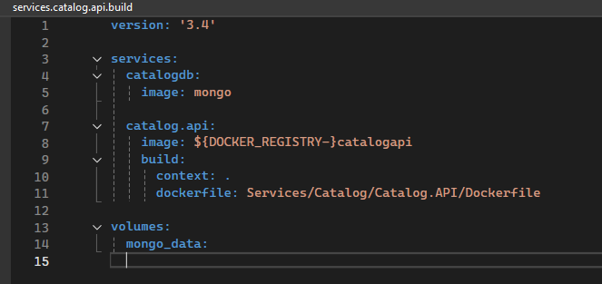

services:
 | Đây là phần chính: định nghĩa các container (service) mà hệ thống cần chạy.
 | Tên định danh cho service (container MongoDB)

 | catalogdb service
 |  | catalogdb: Tên định danh cho service (container MongoDB)
 |  | image: mongo Dùng image chính thức của MongoDB từ Docker Hub

 | catalog.api service
 |  | catalog.api: Tên của service chứa ứng dụng Catalog API
 |  | image: ${DOCKER_REGISTRY-}catalogapi: Tên image sẽ build ra. Nếu biến môi trường DOCKER_REGISTRY tồn tại, nó sẽ được thêm vào trước. Nếu không có, tên image là catalogapi.
 |  | build.context: . : Nơi Docker bắt đầu copy file để build. Ở đây là thư mục gốc của solution
 |  | build.dockerfile: Đường dẫn đến Dockerfile của service Catalog API
volumes:
 | Khai báo volume tên mongo_data, nhưng chưa được gắn vào đâu trong file này.

docker-compose.override.yml |  |  |  | Là file mở rộng cấu hình cho docker-compose.yml, khi chạy docker-compose up, cả hai file sẽ được tự động hợp nhất lại.

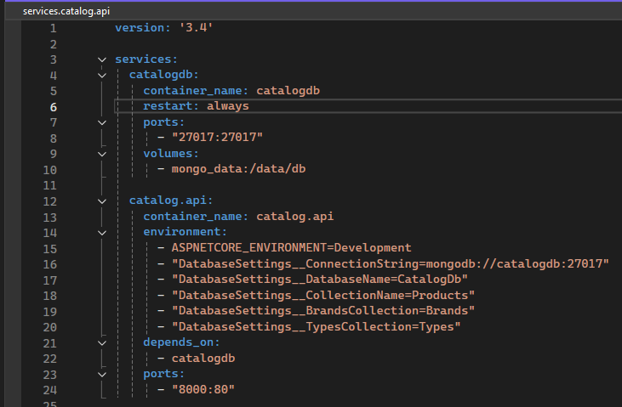

catalogdb
Thành phần |  |  | Giải thích
container_name |  |  | Tên container thực tế sẽ tạo ra là catalogdb (thay vì tên tự sinh)
restart: always |  |  | Container MongoDB sẽ tự khởi động lại nếu bị crash hoặc khi Docker restart
ports: 27017:27017 |  |  | Ánh xạ cổng: từ máy host → container MongoDB. Bạn có thể dùng Mongo Compass kết nối tới localhost:27017.
volumes: mongo_data:/data/db |  |  | Gắn volume mongo_data vào /data/db (vị trí lưu trữ database trong MongoDB) để giữ dữ liệu vĩnh viễn, không mất khi container bị xóa

catalog.api
container_name |  |  |  |  | Tên container cố định là catalog.api
environment |  |  |  |  | Gán biến môi trường trong container (tương đương appsettings.Development.json)
ASPNETCORE_ENVIRONMENT=Development |  |  |  |  | Chạy app trong môi trường Development
DatabaseSettings__.. |  |  |  |  | Tương đương với json trong cấu hình appsetings
depends_on |  |  |  |  | catalog.api sẽ khởi động sau khi MongoDB catalogdb đã được tạo ra
ports: 8000:80 |  |  |  |  | ánh xạ từ cổng 80 trong container ra cổng 8000 của máy host

Discount.Common
Sử dụng Dapper + PostgreSQL
 |  |  | Đổi setting của file proto
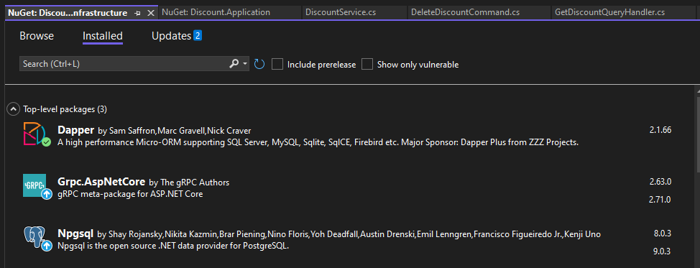
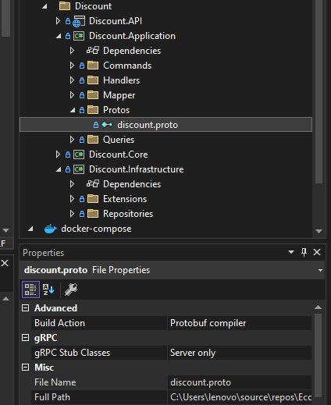

Sử dụng gRPC và có file discount.proto | DiscountProtoService được sinh ra từ file discount.proto khi biên dịch proto bằng công cụ gRPC code generator (trong .NET nó là Grpc.Tools)

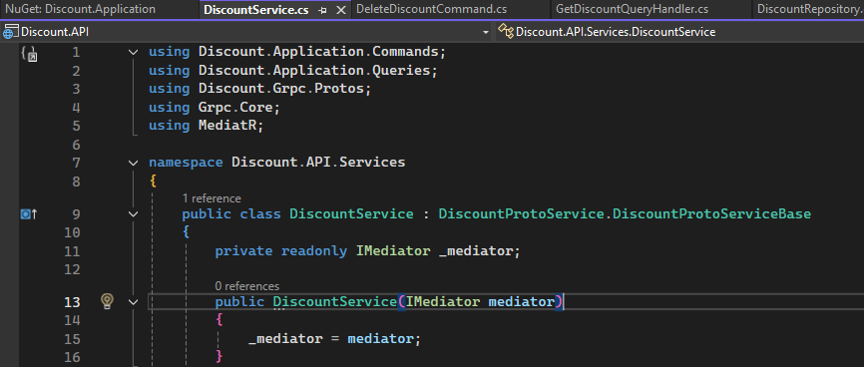
 |  | Trong quá trình build, file .proto sẽ generate ra các class C#, trong đó có:

 |  | DiscountProtoService: Là class service gốc để bạn kế thừa.

 |  | DiscountProtoServiceBase: Đây là base class chứa các method trống tương ứng với rpc trong .proto. Bạn cần override các method này để implement logic xử lý.

Thêm cấu hình appsetting.json

,
"Kestrel": {
"EndpointDefaults": {
"Protocols": "Http2"
}
}

gRPC yêu cầu HTTP/2, vì:

gRPC dựa trên streaming, multiplexing (nhiều request trên cùng một kết nối).

HTTP/1.1 không hỗ trợ điều này.

Consuming Discount Service
Tải thêm package Grpc.AspNetCore trong Basket.Application

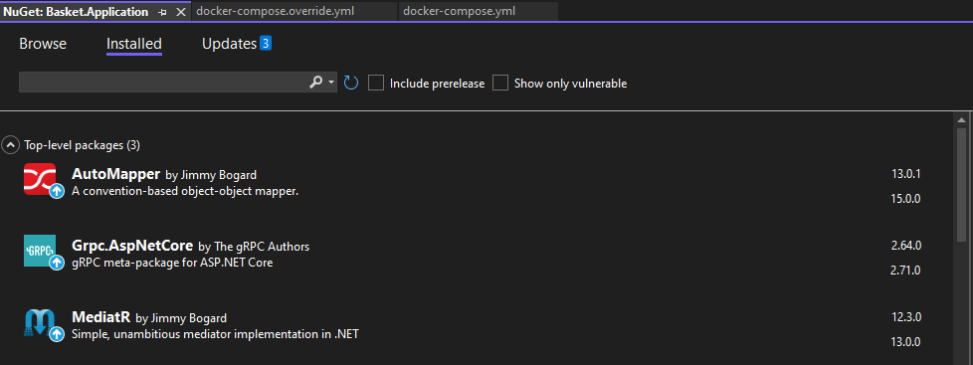

Thêm reference trong Basket.Application |  | tích hợp gRPC Client thông qua Protocol Buffers (.proto).

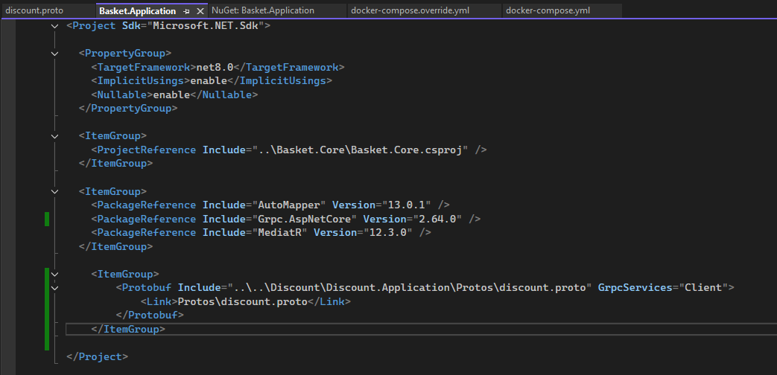

Thêm DiscountGrpcService

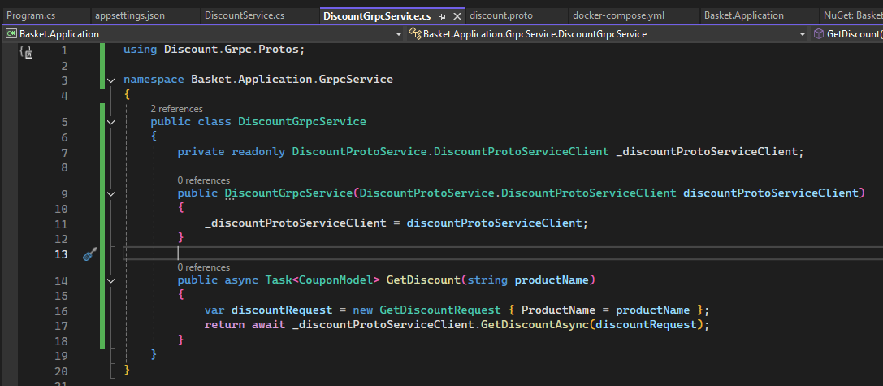

Thêm cấu hình trong Program.cs

Xử lý gRPC để thực thi discount
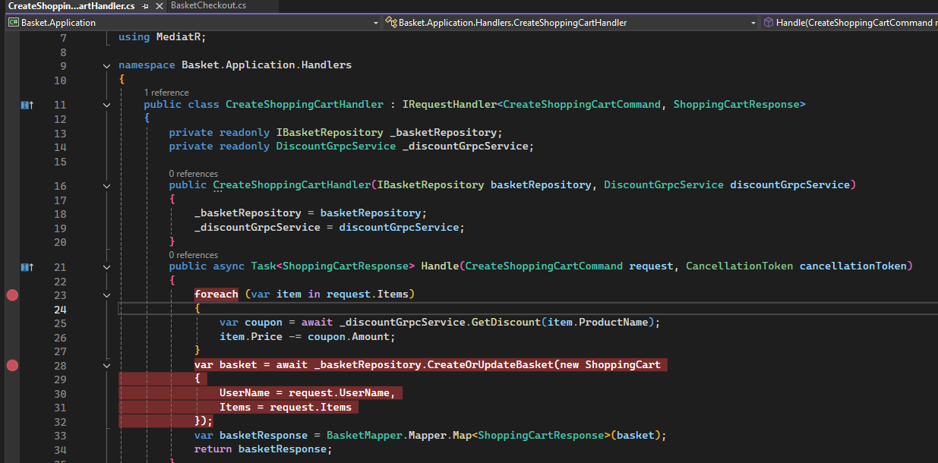

Luồng hoạt động BasketController -> CreateShoppingCartHandler -> DiscountGrpcService -> DiscountService -> GetDiscountQueryHandler

✅ Luồng hoạt động chi tiết

🟢 1. BasketController.CreateBasket()

Nhận HTTP POST từ client.

Gửi CreateShoppingCartCommand vào MediatR:

 | var basket = await _mediator.Send(createShoppingCartCommand);

🟢 2. CreateShoppingCartHandler xử lý command

Handler này được MediatR gọi.

Duyệt từng item trong giỏ hàng:

 | var coupon = await _discountGrpcService.GetDiscount(item.ProductName);

Gọi đến DiscountGrpcService, để gọi gRPC đến service giảm giá.

🟢 3. DiscountGrpcService

Dùng gRPC client (DiscountProtoServiceClient) gọi đến Discount gRPC Server:

 | return await _discountProtoServiceClient.GetDiscountAsync(discountRequest);

📡 Lúc này là lúc gRPC call đi ra ngoài service:

Basket.API gọi Discount.Grpc (qua địa chỉ trong GrpcSettings:DiscountUrl).

🟢 4. DiscountService : DiscountProtoServiceBase

Đây là gRPC server-side trong Discount.Grpc project.

Khi gRPC request đến, nó chạy:

 | public override Task<CouponModel> GetDiscount(GetDiscountRequest request, ServerCallContext context)
 | {
 | var query = new GetDiscountQuery(request.ProductName);
 | var result = _mediator.Send(query);
 | return result;
 | }

Nó tạo ra 1 GetDiscountQuery và gửi lại vào MediatR để xử lý nội bộ.

🟢 5. GetDiscountQueryHandler

Nhận query, lấy dữ liệu từ DB thông qua IDiscountRepository:

 | var coupon = await _discountRepository.GetDiscount(request.ProductName);

Mapping dữ liệu thành CouponModel rồi trả ngược lại.

🔁 Sau đó:
 | CouponModel được trả ngược về DiscountGrpcService.
 | DiscountGrpcService trả về CreateShoppingCartHandler.
 | Handler cập nhật lại item.Price -= coupon.Amount.
 | Lưu lại giỏ hàng vào Redis hoặc DB qua IBasketRepository.CreateOrUpdateBasket().
 | Cuối cùng trả kết quả về BasketController.

Order.Common
OrderContextFactory – Cấu hình DbContext khi chạy migration

 | public class OrderContextFactory : IDesignTimeDbContextFactory<OrderContext>

 | EF Core sẽ tự tìm đến class này khi chạy các lệnh Add-Migration, Update-Database

 | Tại đây bạn cung cấp connection string thủ công:

 | Ví dụ: Project A có dạng WEB API (chứa program.cs), Project B có dạng class library, nếu Project B không có ContextFactory thì khi migrate sẽ phải set Startup Project là A(để chương trình đọc program.cs và khởi tạo DbContext) và Default Project là B (Package Manager Console)
 | Trong trường hợp Project B có chứa ContextFactory thì có thể set start up project và default project đồng thời là B để chạy migrate

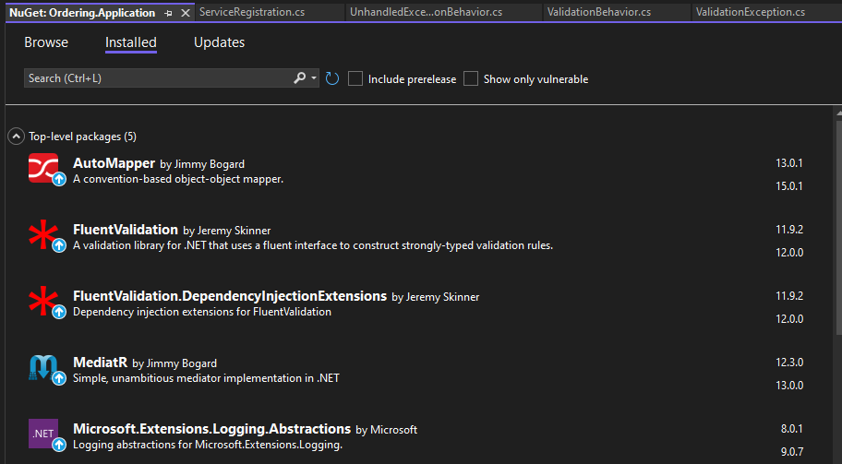

Lý do dùng typeof ở đây vì nó liên quan đến cách Dependency Injection (DI) của .NET Core xử lý generic type

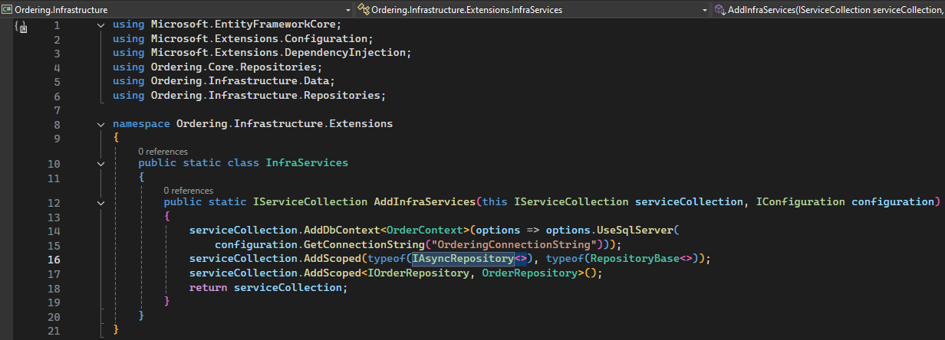

Tự động Migrate DB và Seed data khi chạy chương trình, nếu database chưa khởi tạo hoặc connection lỗi, nó sẽ retry tự động nhiều lần nhờ Polly.

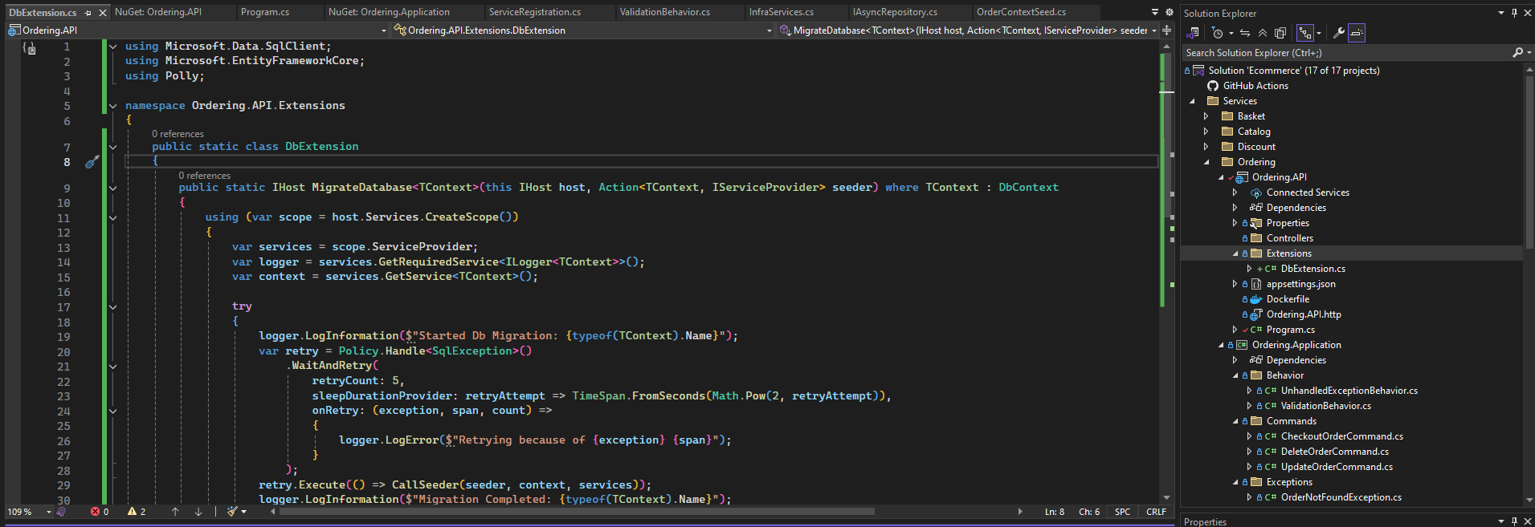

chạy migrate DB |  | dotnet ef migrations add InitialCreate -p ../Ordering,Infrastructure -s ../Ordering.API - c OrderContex

-p hoặc --project
Chỉ định project chứa DbContext và nơi bạn muốn EF Core tạo file migration.

-s hoặc --startup-project
Chỉ định project sẽ chạy khi EF Core thực thi migration.

-c hoặc --context
Chỉ định DbContext cần tạo migration.

RabbitMQ-EvenBus.Message
Tạo project folder mới

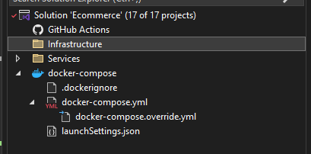

Tạo class library project

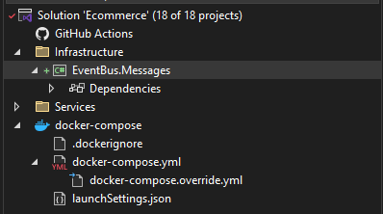

Tải thêm package MassTransit trong project Basket.API và Ordering.API

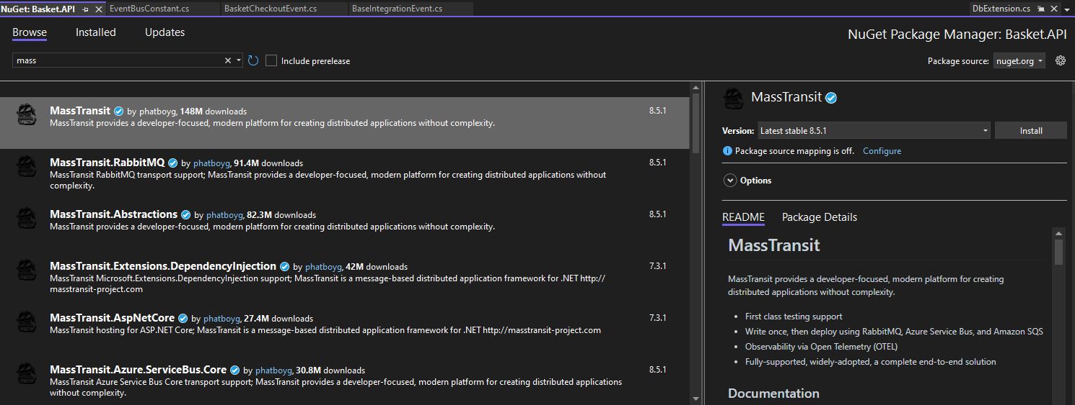

Thêm cấu hình trong appsettings của Basket và Order |  | Dockerfile của Basket và Order đều thêm dòng sau

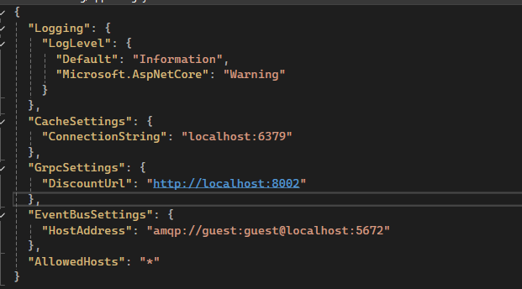

ngoài ra thêm cấu hình trong docker-compose

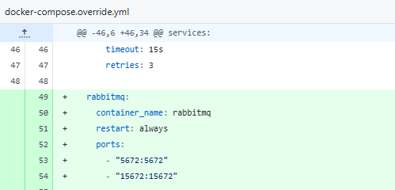

Program.cs
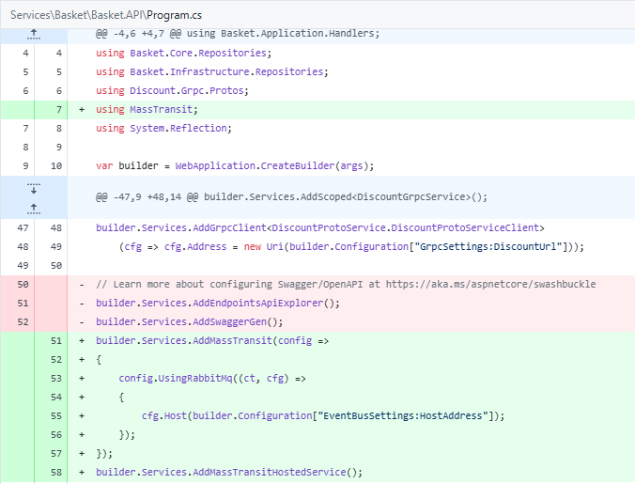

Basket.Application và Ordering.Application add reference EventBus.Message

Thêm Api vào BasketController

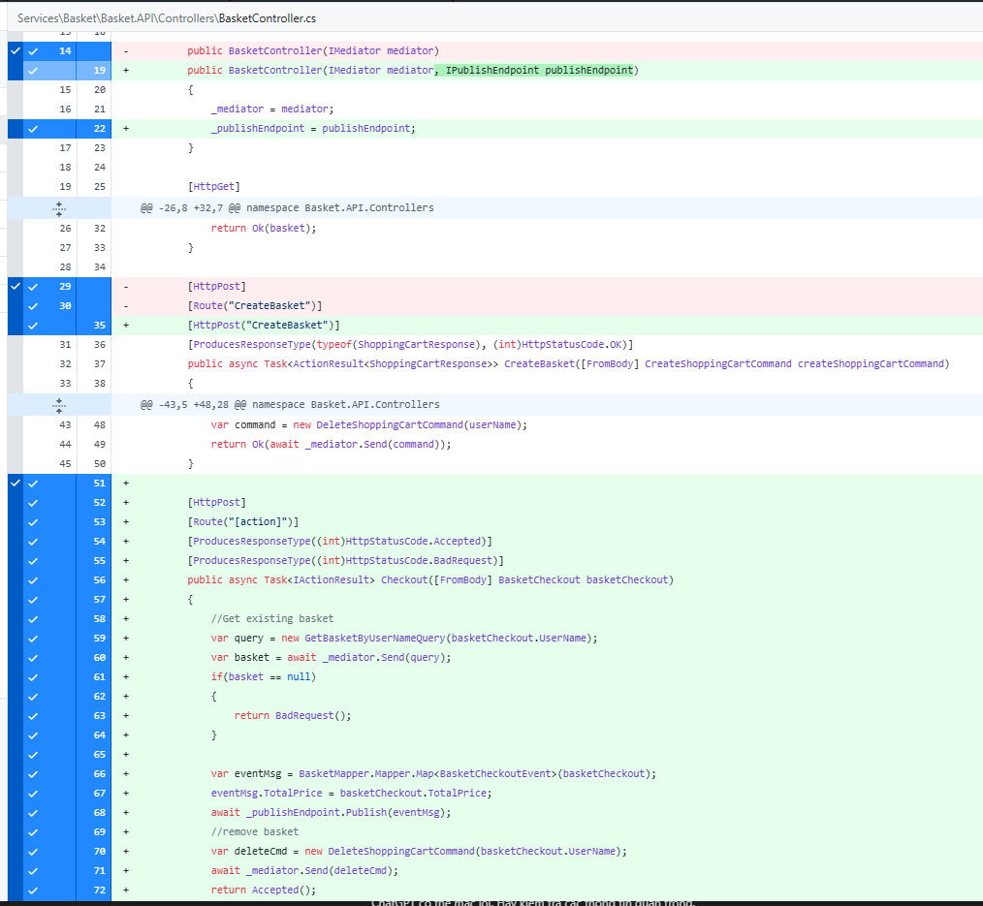

 |  |  |  |  | await _publishEndpoint.Publish(eventMsg);
 |  |  |  |  |  | publish 1 message kiểu BasketCheckoutEvent
 |  |  |  |  |  | Gửi nó vào RabbitMQ Exchange (Exchange được đặt theo tên của message type: BasketCheckoutEvent).

Thêm consumer xử lý bên project Ordering

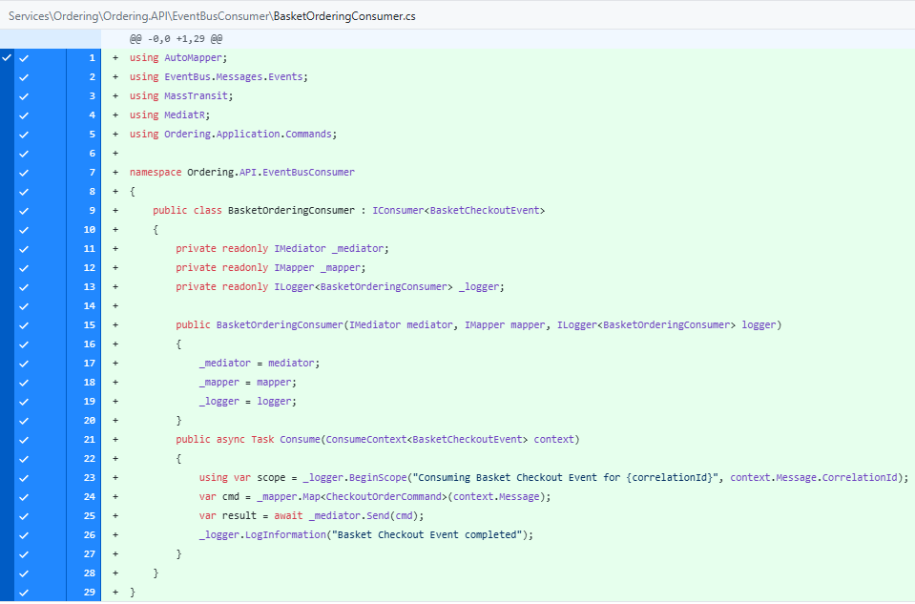

 |  |  |  | Đây là Consumer trong MassTransit.

 |  |  |  | Implements interface IConsumer<T>.
 |  |  |  | Báo cho MassTransit: xử lý tất cả message kiểu BasketCheckoutEvent khi nó được publish.

 |  |  |  | public async Task Consume(ConsumeContext<BasketCheckoutEvent> context)

 |  |  |  | Đây là method MassTransit sẽ gọi khi nhận message từ RabbitMQ.
 |  |  |  |  | ConsumeContext<BasketCheckoutEvent>:
 |  |  |  |  | Chứa: | context.Message: Dữ liệu BasketCheckoutEvent.
 |  |  |  |  |  | Metadata (CorrelationId, Headers, etc.)

Luồng thực thi

[Client]
│
POST /basket/checkout
│
▼
[Basket API] ---> Publish(BasketCheckoutEvent) | BasketController thực thi api POST /basket/checkout và sẽ publish ra message BasketCheckoutEvent, sau đó BasketOrderingConsumer sẽ đón message và tạo order mới
│
▼
[RabbitMQ Exchange]
│
▼
Queue: basketcheckout-queue
│
▼
[BasketOrderingConsumer]
│
▼
Send(CheckoutOrderCommand) -> OrderingService
│
▼
[Order Created in DB]

Ordering.API Program.cs

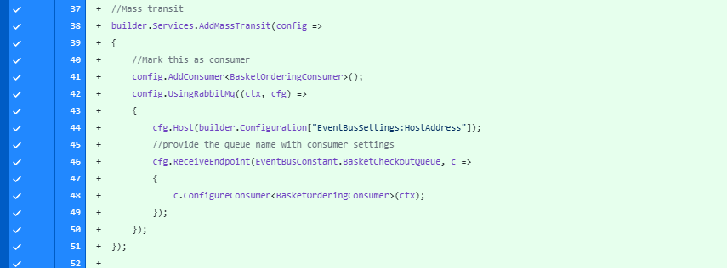
 |  |  | builder.Services.AddMassTransit(config => { ... })
 |  |  |  | Đăng ký MassTransit trong DI container của .NET.
 |  |  |  | config là nơi bạn cấu hình:
 |  |  |  | Các consumer (ai sẽ xử lý message).
 |  |  |  | Loại transport (RabbitMQ, Azure Service Bus…).

 |  |  | config.AddConsumer<BasketOrderingConsumer>()
 |  |  |  | Đăng ký consumer BasketOrderingConsumer.
 |  |  |  | Điều này nói với MassTransit rằng: |  |  | Đây là một class IConsumer<BasketCheckoutEvent> mà bạn cần sử dụng để xử lý các message loại BasketCheckoutEvent

 |  |  | config.UsingRabbitMq((ctx, cfg) => { ... })
 |  |  |  | Cấu hình RabbitMQ làm transport layer.
 |  |  |  | cfg là nơi bạn cấu hình host, queue, exchange,…
 |  |  |  | ctx: cho phép truy cập DI container (để lấy các service đã đăng ký).

 |  |  | cfg.Host(builder.Configuration["EventBusSettings:HostAddress"]);
 |  |  |  | Kết nối đến RabbitMQ.

 |  |  | cfg.ReceiveEndpoint(...)
 |  |  |  | Đăng ký 1 queue tên basketcheckout-queue để đón nhận message trong RabbitMQ.

 |  |  | c.ConfigureConsumer<BasketOrderingConsumer>(ctx);
 |  |  |  | Nối BasketOrderingConsumer vào queue này.

 |  |  |  | Khi RabbitMQ gửi message từ queue basketcheckout-queue, MassTransit sẽ:
 |  |  |  | Deserialize message thành BasketCheckoutEvent.
 |  |  |  | Gọi method Consume() của BasketOrderingConsumer.

CrossCuttingCocern(Logging)
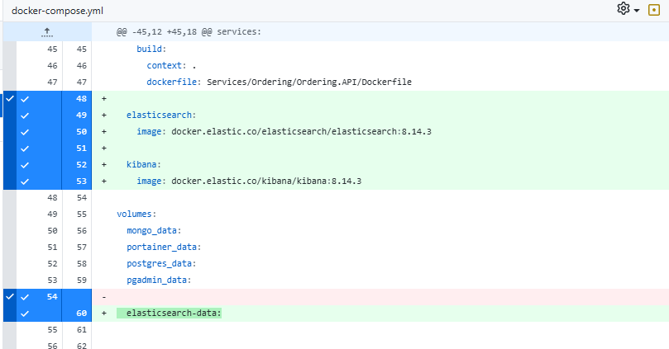
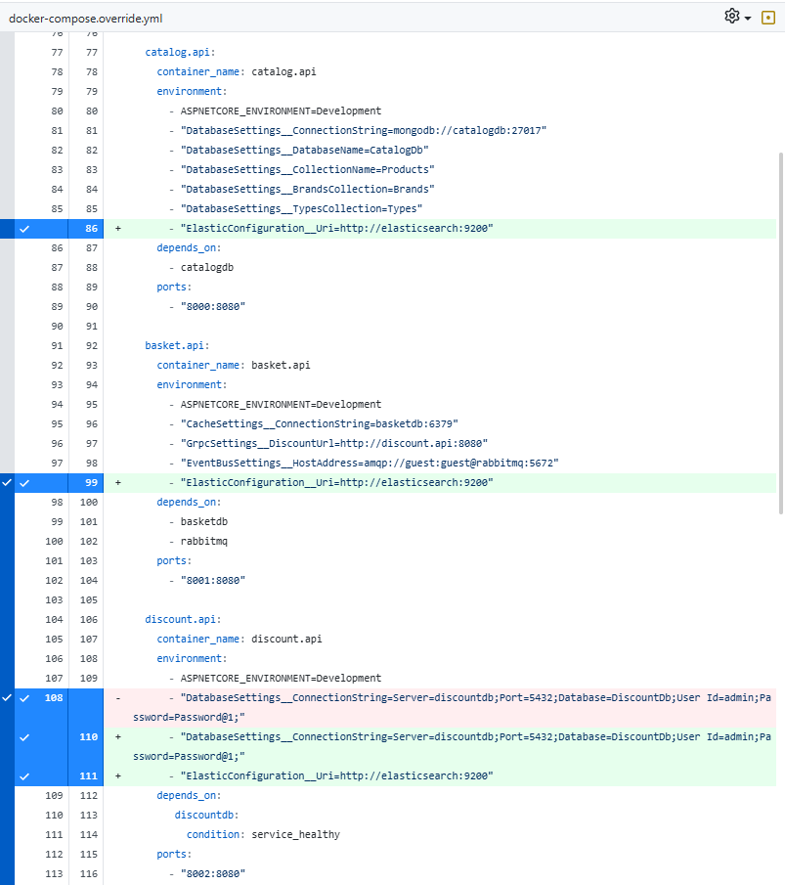
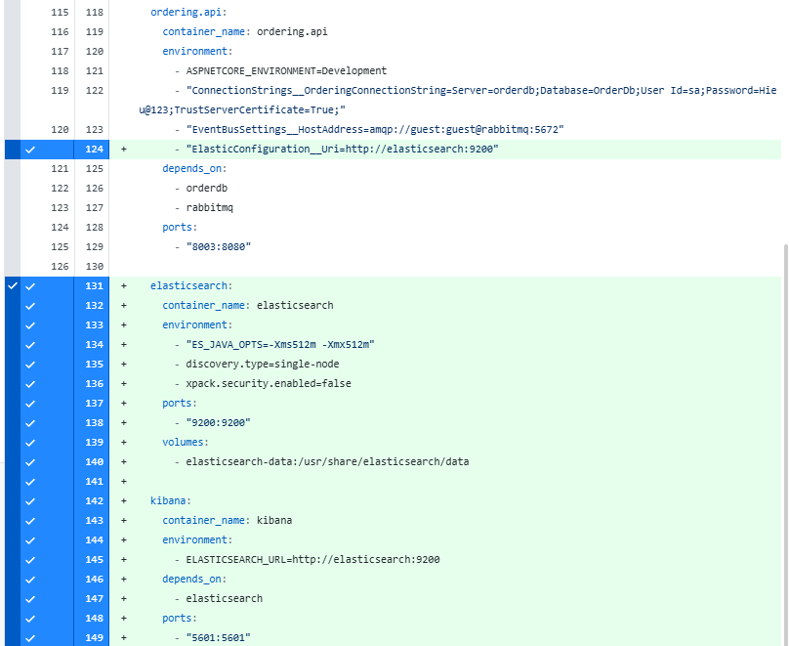
Tạo project Common.Logging (Class Library)

Basket.API, Catalog.API, Discount.API, Ordering.API add reference đến project trên

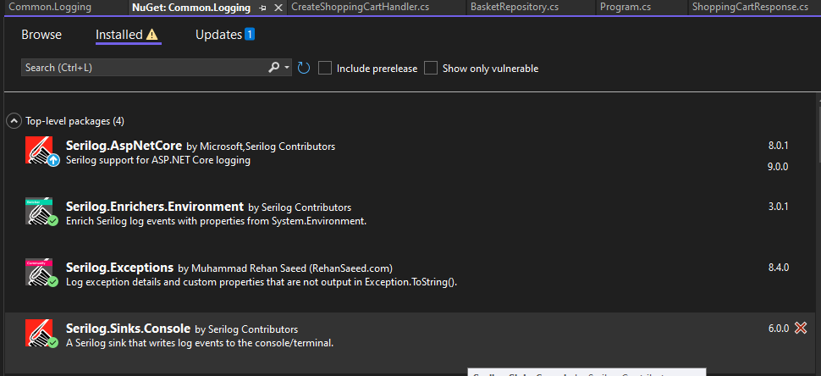
Tải 4 package dưới đây |  |  |  | Serilog.AspNetCore
 |  |  |  |  | Mục đích:
 |  |  |  |  | Tích hợp Serilog vào pipeline của ASP.NET Core.
 |  |  |  |  | Thay thế hệ thống logging mặc định (ILogger) của ASP.NET Core bằng Serilog.

 |  |  |  | Serilog.Enrichers.Environment
 |  |  |  |  | Mục đích:
 |  |  |  |  | Thêm metadata về môi trường (environment info) vào log.
 |  |  |  |  |  | MachineName: tên máy chủ chạy app.
 |  |  |  |  |  | EnvironmentUserName: user đang chạy process.
 |  |  |  |  |  | ProcessId: ID của process.
 |  |  |  |  |  | ThreadId: ID của thread.

 |  |  |  | Serilog.Exceptions
 |  |  |  |  | Giúp log đầy đủ thông tin chi tiết về exception, bao gồm các property riêng của từng loại exception.
 |  |  |  |  | Tại sao cần?
 |  |  |  |  |  | Mặc định ex.ToString() chỉ log message + stacktrace.
 |  |  |  |  |  | Với Serilog.Exceptions, bạn còn log được:
 |  |  |  |  |  |  | SqlException: ErrorNumber, LineNumber, Procedure, …
 |  |  |  |  |  |  | ValidationException: danh sách lỗi validation.

 |  |  |  | Serilog.Sinks.Console
 |  |  |  |  | Mục đích:
 |  |  |  |  | Đưa log ra Console (terminal) khi phát triển trực tiếp trên docker container.

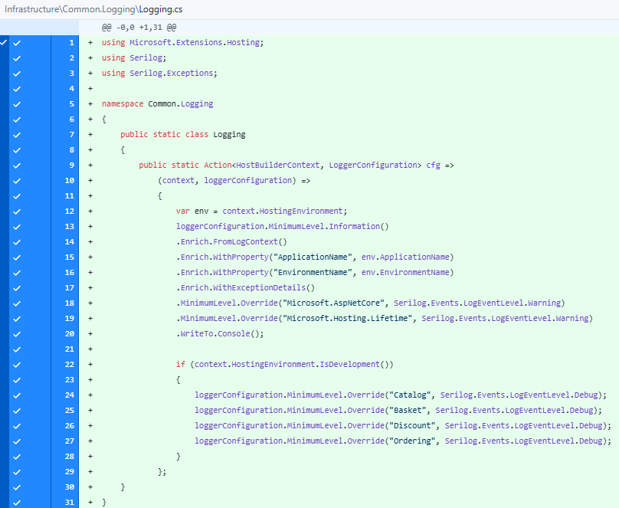
Class Logging | Cung cấp một hàm cấu hình LoggerConfiguration cho Serilog
 |  | Đây là một Action delegate (lambda expression) dùng để inject config Serilog vào builder.
 |  |  | Nó nhận 2 tham số:
 |  |  | HostBuilderContext context: để lấy thông tin môi trường, cấu hình.
 |  |  | LoggerConfiguration loggerConfiguration: để setup logger.

 |  | MinimumLevel.Information()
 |  | Mặc định, log từ cấp Information trở lên mới được ghi.

 |  | .Enrich.FromLogContext()
 |  | Cho phép thêm context vào log, ví dụ như:
 |  | RequestId
 |  | UserId
 |  | CorrelationId (khi dùng distributed tracing)

 |  | .Enrich.WithProperty("ApplicationName", ...)
 |  | Gắn thêm info tên app và môi trường hiện tại vào từng log:
 |  | VD:
 |  | ApplicationName: "Catalog.API"
 |  | EnvironmentName: "Development"

 |  | .Enrich.WithExceptionDetails()
 |  | Dùng từ package Serilog.Exceptions
 |  | Ghi chi tiết các field của exception như SqlException.Number, ValidationException.Errors, v.v.

 |  | .MinimumLevel.Override(...)
 |  | Microsoft.AspNetCore
 |  | Microsoft.Hosting.Lifetime
 |  | Chỉ log từ cấp Warning trở lên với các namespace này. (không ghi các log ở mức Information của 2 namespace này)

 |  | Cho phép log mức Debug cho các microservices khi đang phát triển:
 |  | Catalog, Basket, Discount, Ordering.

Đăng ký SeriLog vào cả 4 services (Program.cs)

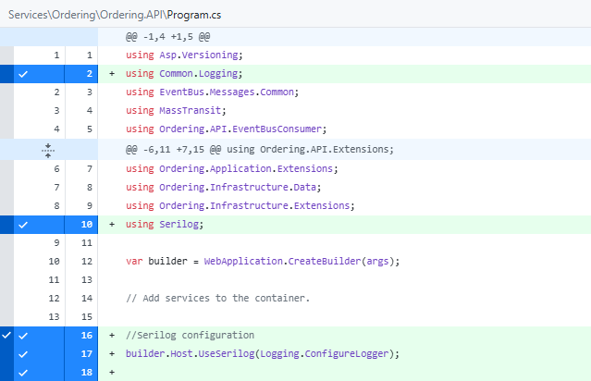

Thêm vào Dockerfile của cả 4 project

Elasticsearch

Tải package này trong Common.Logging

Thêm cấu hình Elastic vào appsettings trong cả 4 projects

Thêm Docker-compose

API.Gateway
Tạo solution folder mới đặt tên là API gateway

Tạo project web api: Ocelot.ApiGateway

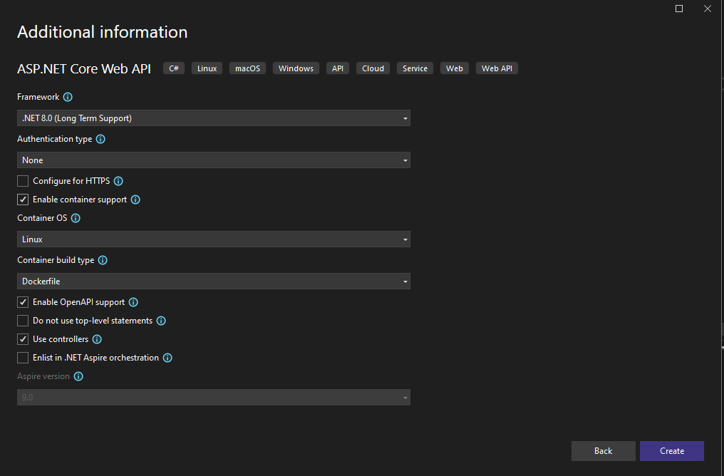

Tải package

Cấu hình program.cs

File cấu hình cổng ocelot (json)

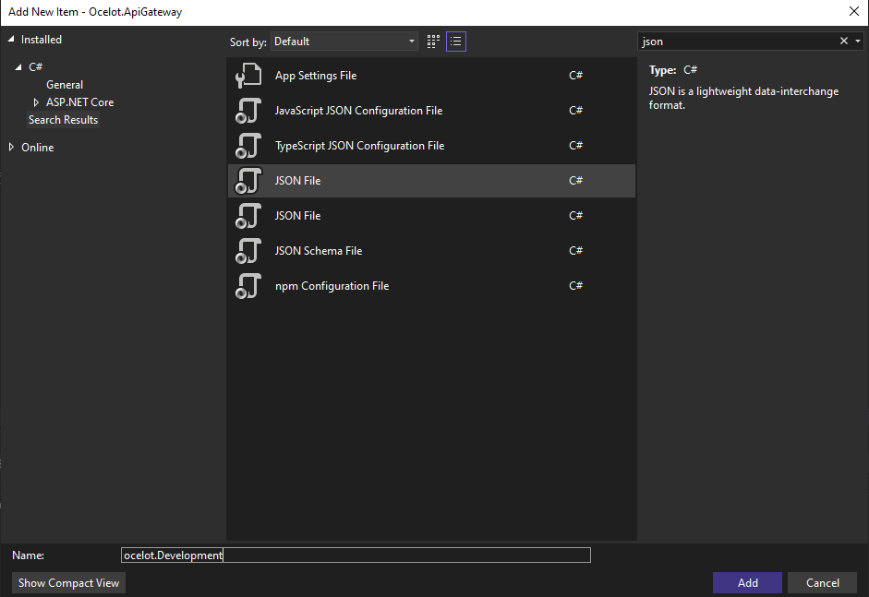

📌 Giải thích chi tiết từng field

🔹 1. Downstream vs Upstream

Downstream: chính là service gốc (microservice thật sự) mà Gateway sẽ gọi đến.

Upstream: endpoint mà client sẽ gọi tới API Gateway. Gateway sẽ map sang Downstream.

Ví dụ:

{
"DownstreamPathTemplate": "/api/v1/Catalog",
"DownstreamScheme": "http",
"DownstreamHostAndPorts": [
{
"Host": "host.docker.internal",
"Port": "8000"
}
],
"UpstreamPathTemplate": "/Catalog",
"UpstreamHttpMethod": [ "GET", "POST", "PUT" ],
"FileCacheOptions": { "TtlSeconds": 30 }
}

👉 Nghĩa là:

Client gọi: http://localhost:8010/Catalog

Ocelot sẽ forward đến: http://host.docker.internal:8000/api/v1/Catalog

Cho phép HTTP methods: GET, POST, PUT

Có bật FileCacheOptions: cache response trong 30 giây.

🔹 2. Các API theo từng nhóm

🟢 Catalog API (Port 8000)

/Catalog → map đến /api/v1/Catalog

/Catalog/GetProductById/{id} → map đến /api/v1/Catalog/GetProductById/{id}

/Catalog/GetAllProducts, /Catalog/GetAllBrands, /Catalog/GetAllTypes

/Catalog/GetProductsByBrandName/{brand}

👉 Nói chung, tất cả Catalog endpoints sẽ đi về service chạy ở port 8000.

🟡 Basket API (Port 8001)

/Basket/GetBasket/{userName} → GET basket

/Basket/DeleteBasket/{userName} → DELETE basket

/Basket/CreateBasket → POST basket

/Basket/Checkout → POST checkout với RateLimitOptions (giới hạn 1 request/3s)

/Basket/CheckoutV2 → POST checkout v2 cũng giới hạn như trên.

👉 Tất cả Basket endpoints gọi đến service chạy ở port 8001.

🔵 Discount API (Port 8002)

/Discount/{productName} → GET, DELETE

/Discount → PUT, POST

👉 Map đến service chạy ở port 8002.

🔴 Order API (Port 8003)

/Order/{userName} → GET order theo user
👉 Map đến service chạy ở port 8003.

🔹 3. Global Configuration

"GlobalConfiguration": {
"BaseUrl": "http://localhost:8010"
}

Đây là API Gateway base URL.

Tức là client sẽ luôn gọi vào: http://localhost:8010/... rồi mới đi vào các route được định nghĩa ở trên.

📌 Tổng kết

Client chỉ biết 1 cổng duy nhất: http://localhost:8010 (API Gateway).

Ocelot dựa trên UpstreamPathTemplate để match request → forward đến DownstreamPathTemplate của microservice tương ứng.

Có thể thêm tính năng: Cache, Rate Limiting, Authentication, Load Balancing… qua file cấu hình này.

